Анкета пустая
 |  |  |  |  |  | И-03-03/2-01-22
Анкета для создания ТМЦ/услуги (Техническое описание)

№ | Наименование ТМЦ / услуги (на русском) | Полная техническая характеристика (и комплектация) | Где используется (участок, агрегат, оборудование и др.) | Краткое описание и цель использования | Фото (общий вид) | Нормативный срок поставки ТМЦ
1 | 4 | 13 | 17 | 18 | 20 | 21
 | запонить вручную | запонить вручную | запонить вручную | запонить вручную | запонить вручную | запонить вручную
1 | Blade for manual guillotine shears (lower) APP.021.00.02 | Blade for manual guillotine shears model OGM 1300x1.5 Length - 1370 mm Width - 70 mm Hardness - 57-60 HRC3 Made in accordance with drawing APP.021.00.02 | Manual guillotine for sampling at the exit section | Knife for cutting rolled products for sampling | 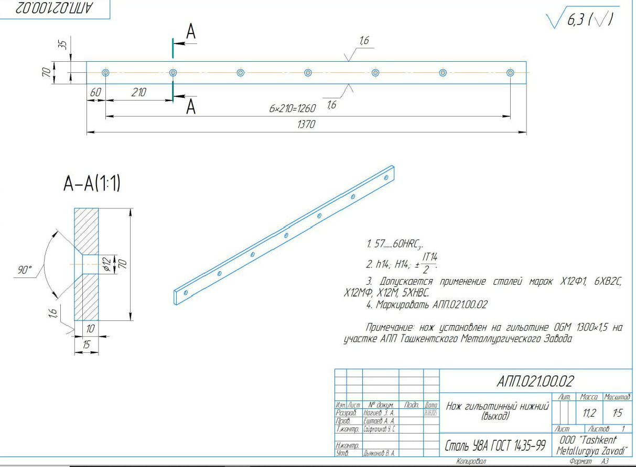 | 1 PC

